1. Price History
BTC Average Trading Price
year | month | ym | count | mean | std | std/mean | min | 25% | 50% | 75% | max
2014 | 9 | 2014-9 | 337 | 414.8 | 24.2 | 6% | 376.5 | 400.7 | 409.8 | 426.7 | 481.7
2014 | 10 | 2014-10 | 744 | 365.6 | 21.8 | 6% | 301.7 | 350.3 | 364.6 | 384.4 | 408.8
2014 | 11 | 2014-11 | 720 | 367.2 | 25.9 | 7% | 321.8 | 348.1 | 369.7 | 381.5 | 472.2
2014 | 12 | 2014-12 | 744 | 343.9 | 24.0 | 7% | 305.5 | 321.8 | 339.2 | 368.3 | 387.3
2015 | 1 | 2015-1 | 744 | 251.8 | 35.3 | 14% | 172.1 | 220.8 | 248.5 | 280.0 | 324.4
2015 | 2 | 2015-2 | 672 | 234.6 | 11.0 | 5% | 212.8 | 225.2 | 236.2 | 242.2 | 264.0
2015 | 3 | 2015-3 | 744 | 269.4 | 16.7 | 6% | 237.0 | 253.6 | 269.7 | 284.1 | 299.6
2015 | 4 | 2015-4 | 720 | 235.4 | 12.4 | 5% | 215.3 | 225.0 | 234.1 | 245.2 | 263.7
2015 | 5 | 2015-5 | 744 | 237.8 | 3.4 | 1% | 228.6 | 235.7 | 237.5 | 240.2 | 247.1
2015 | 6 | 2015-6 | 720 | 237.9 | 10.5 | 4% | 221.2 | 228.8 | 237.7 | 246.2 | 267.0
2015 | 7 | 2015-7 | 744 | 279.3 | 12.9 | 5% | 253.5 | 270.2 | 278.7 | 289.3 | 313.1
2015 | 8 | 2015-8 | 744 | 252.9 | 22.8 | 9% | 202.7 | 230.3 | 260.2 | 271.6 | 288.4
2015 | 9 | 2015-9 | 720 | 233.9 | 4.7 | 2% | 225.1 | 230.2 | 233.3 | 237.8 | 247.3
2015 | 10 | 2015-10 | 744 | 264.9 | 25.1 | 9% | 235.3 | 244.5 | 260.2 | 279.9 | 332.8
2015 | 11 | 2015-11 | 720 | 348.5 | 31.2 | 9% | 304.6 | 325.1 | 334.7 | 371.1 | 484.3
2015 | 12 | 2015-12 | 744 | 422.7 | 31.9 | 8% | 351.2 | 398.3 | 429.4 | 450.3 | 469.9
2016 | 1 | 2016-1 | 744 | 412.1 | 27.2 | 7% | 358.9 | 385.5 | 410.2 | 433.9 | 462.3
2016 | 2 | 2016-2 | 696 | 403.9 | 24.1 | 6% | 367.6 | 379.3 | 403.5 | 424.9 | 447.5
2016 | 3 | 2016-3 | 744 | 416.2 | 7.0 | 2% | 393.1 | 412.2 | 415.6 | 419.0 | 440.0
2016 | 4 | 2016-4 | 720 | 434.0 | 14.9 | 3% | 398.0 | 421.9 | 428.0 | 447.1 | 470.5
2016 | 5 | 2016-5 | 744 | 461.9 | 25.3 | 5% | 438.0 | 448.2 | 454.4 | 460.0 | 547.7
2016 | 6 | 2016-6 | 720 | 639.4 | 67.0 | 10% | 527.5 | 579.5 | 640.7 | 683.5 | 775.4
2016 | 7 | 2016-7 | 744 | 661.6 | 13.0 | 2% | 615.6 | 654.2 | 661.2 | 669.7 | 704.8
2016 | 8 | 2016-8 | 744 | 581.9 | 12.8 | 2% | 509.2 | 574.7 | 580.9 | 588.6 | 625.9
2016 | 9 | 2016-9 | 720 | 608.0 | 13.0 | 2% | 570.9 | 604.5 | 609.3 | 614.4 | 636.6
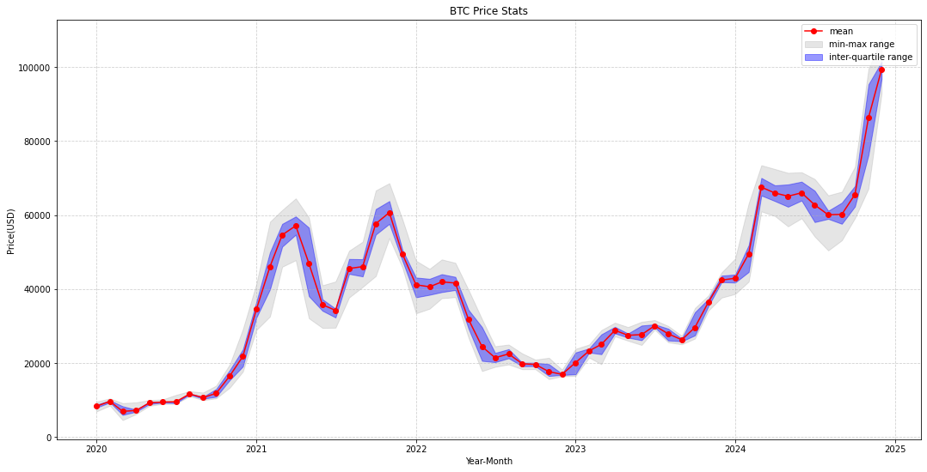
2016 | 10 | 2016-10 | 744 | 644.0 | 28.6 | 4% | 600.3 | 618.6 | 638.3 | 656.1 | 721.6
2016 | 11 | 2016-11 | 720 | 728.0 | 17.1 | 2% | 684.0 | 712.7 | 732.4 | 741.5 | 767.6
2016 | 12 | 2016-12 | 744 | 824.4 | 70.1 | 9% | 741.4 | 774.2 | 788.0 | 893.0 | 981.2
2017 | 1 | 2017-1 | 744 | 911.3 | 70.0 | 8% | 756.1 | 886.3 | 909.0 | 928.1 | 1150.1
2017 | 2 | 2017-2 | 672 | 1059.1 | 67.9 | 6% | 952.7 | 1008.7 | 1038.2 | 1110.1 | 1205.6
2017 | 3 | 2017-3 | 744 | 1133.5 | 108.2 | 10% | 904.2 | 1038.6 | 1154.4 | 1236.2 | 1304.8
2017 | 4 | 2017-4 | 720 | 1225.5 | 74.6 | 6% | 1073.9 | 1186.3 | 1214.8 | 1274.3 | 1403.8
2017 | 5 | 2017-5 | 744 | 1882.6 | 298.3 | 16% | 1384.3 | 1633.2 | 1814.8 | 2139.3 | 2734.6
2017 | 6 | 2017-6 | 720 | 2612.7 | 159.3 | 6% | 2173.3 | 2506.8 | 2588.7 | 2730.9 | 2977.3
2017 | 7 | 2017-7 | 744 | 2501.3 | 224.3 | 9% | 1858.2 | 2355.7 | 2535.8 | 2682.9 | 2879.9
2017 | 8 | 2017-8 | 744 | 3842.0 | 579.2 | 15% | 2674.6 | 3379.3 | 4072.9 | 4313.1 | 4745.6
2017 | 9 | 2017-9 | 720 | 4101.2 | 379.3 | 9% | 3011.7 | 3798.9 | 4093.6 | 4336.5 | 6477.3
2017 | 10 | 2017-10 | 744 | 5298.9 | 665.0 | 13% | 4161.1 | 4570.8 | 5610.3 | 5779.4 | 6964.6
2017 | 11 | 2017-11 | 720 | 7762.2 | 1103.4 | 14% | 5629.8 | 7058.7 | 7467.8 | 8218.9 | 11256.0
2017 | 12 | 2017-12 | 744 | 14897.7 | 2406.1 | 16% | 9508.4 | 13281.3 | 14980.8 | 16637.4 | 19800.0
2018 | 1 | 2018-1 | 744 | 12970.3 | 1938.2 | 15% | 9505.7 | 11297.9 | 12877.7 | 14443.5 | 17254.2
2018 | 2 | 2018-2 | 672 | 9440.9 | 1173.8 | 12% | 6145.6 | 8545.2 | 9552.3 | 10423.3 | 11771.8
2018 | 3 | 2018-3 | 744 | 9070.0 | 1277.0 | 14% | 6682.1 | 8203.9 | 8786.5 | 9732.7 | 11699.5
2018 | 4 | 2018-4 | 720 | 8032.3 | 953.6 | 12% | 6519.2 | 7013.2 | 8124.4 | 8935.4 | 9743.5
2018 | 5 | 2018-5 | 744 | 8473.9 | 782.1 | 9% | 7118.6 | 7618.9 | 8433.2 | 9166.3 | 9954.3
2018 | 6 | 2018-6 | 720 | 6816.3 | 600.8 | 9% | 5837.5 | 6311.7 | 6675.0 | 7523.8 | 7798.0
2018 | 7 | 2018-7 | 744 | 7119.3 | 724.5 | 10% | 5529.8 | 6455.9 | 6760.2 | 7763.6 | 8388.6
2018 | 8 | 2018-8 | 744 | 6717.5 | 405.0 | 6% | 5974.4 | 6414.3 | 6577.9 | 7010.7 | 7736.0
2018 | 9 | 2018-9 | 720 | 6619.3 | 311.5 | 5% | 6179.4 | 6417.9 | 6520.8 | 6713.8 | 7415.3
2018 | 10 | 2018-10 | 744 | 6497.0 | 122.7 | 2% | 5869.8 | 6461.3 | 6514.0 | 6588.1 | 6898.0
2018 | 11 | 2018-11 | 720 | 5448.2 | 1023.7 | 19% | 3626.7 | 4353.0 | 5604.4 | 6413.6 | 6563.3
2018 | 12 | 2018-12 | 744 | 3721.8 | 287.5 | 8% | 3179.1 | 3455.2 | 3789.5 | 3932.7 | 4277.5
2019 | 1 | 2019-1 | 744 | 3697.1 | 183.4 | 5% | 3386.0 | 3573.8 | 3653.0 | 3831.9 | 4127.9
2019 | 2 | 2019-2 | 672 | 3675.0 | 206.7 | 6% | 3364.1 | 3465.4 | 3622.1 | 3839.7 | 4212.7
2019 | 3 | 2019-3 | 744 | 3943.6 | 94.2 | 2% | 3706.5 | 3872.5 | 3937.2 | 4010.3 | 4139.7
2019 | 4 | 2019-4 | 720 | 5159.5 | 259.5 | 5% | 4108.0 | 5070.0 | 5217.1 | 5285.7 | 5622.7
2019 | 5 | 2019-5 | 744 | 7246.3 | 1098.3 | 15% | 5328.1 | 5979.6 | 7737.2 | 8021.2 | 8876.8
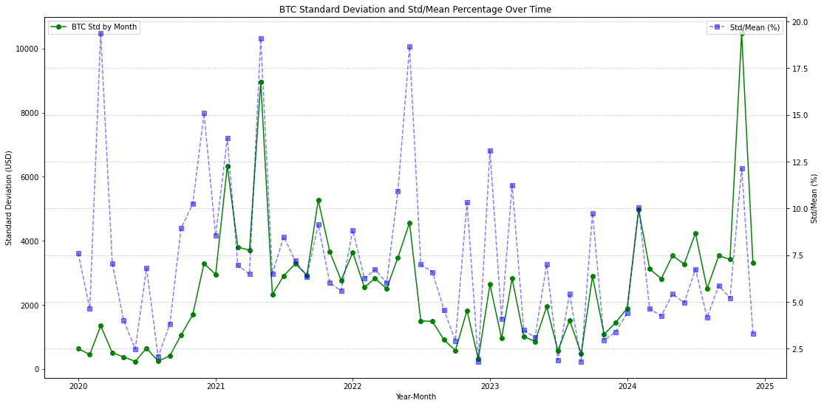
2019 | 6 | 2019-6 | 720 | 9357.3 | 1519.4 | 16% | 7554.9 | 7986.1 | 8848.4 | 10726.2 | 13710.6
2019 | 7 | 2019-7 | 744 | 10669.0 | 899.6 | 8% | 9192.4 | 9847.5 | 10571.0 | 11369.6 | 13094.2
2019 | 8 | 2019-8 | 744 | 10622.0 | 709.1 | 7% | 9411.9 | 10121.1 | 10409.8 | 11340.8 | 12238.0
2019 | 9 | 2019-9 | 720 | 9814.4 | 857.5 | 9% | 7801.9 | 9725.9 | 10182.4 | 10372.8 | 10906.4
2019 | 10 | 2019-10 | 744 | 8398.9 | 525.5 | 6% | 7405.7 | 8099.9 | 8269.5 | 8535.7 | 9883.2
2019 | 11 | 2019-11 | 720 | 8368.1 | 780.1 | 9% | 6605.0 | 7599.6 | 8565.9 | 9076.4 | 9494.6
2019 | 12 | 2019-12 | 744 | 7267.3 | 182.1 | 3% | 6551.7 | 7187.0 | 7267.3 | 7371.6 | 7610.9
2020 | 1 | 2020-1 | 744 | 8333.0 | 635.4 | 8% | 6914.9 | 7919.7 | 8407.9 | 8738.6 | 9541.5
2020 | 2 | 2020-2 | 696 | 9652.4 | 448.4 | 5% | 8499.2 | 9368.3 | 9716.6 | 9923.5 | 10447.2
2020 | 3 | 2020-3 | 744 | 6944.5 | 1345.8 | 19% | 4573.6 | 5961.7 | 6569.8 | 8323.9 | 9172.0
2020 | 4 | 2020-4 | 720 | 7185.4 | 506.6 | 7% | 6205.3 | 6857.9 | 7092.8 | 7405.9 | 9378.8
2020 | 5 | 2020-5 | 744 | 9234.5 | 372.9 | 4% | 8418.2 | 8890.5 | 9225.1 | 9533.0 | 9989.5
2020 | 6 | 2020-6 | 720 | 9460.3 | 235.2 | 2% | 8956.7 | 9293.6 | 9444.2 | 9641.9 | 10177.0
2020 | 8 | 2020-8 | 744 | 11634.9 | 242.0 | 2% | 11029.0 | 11481.3 | 11659.2 | 11786.9 | 12398.4
2020 | 9 | 2020-9 | 720 | 10661.4 | 407.7 | 4% | 9978.5 | 10344.4 | 10679.7 | 10877.6 | 12022.4
2020 | 10 | 2020-10 | 744 | 11835.8 | 1058.1 | 9% | 10449.6 | 10889.9 | 11425.7 | 12983.3 | 13902.2
2020 | 11 | 2020-11 | 720 | 16520.1 | 1691.3 | 10% | 13339.1 | 15389.9 | 16277.7 | 18102.5 | 19631.0
2020 | 12 | 2020-12 | 744 | 21802.1 | 3290.8 | 15% | 17667.3 | 19073.6 | 19793.9 | 23703.1 | 29159.8
2021 | 1 | 2021-1 | 744 | 34534.6 | 2949.8 | 9% | 28940.1 | 32284.1 | 34172.8 | 36576.0 | 41440.8
2021 | 2 | 2021-2 | 672 | 46060.1 | 6335.4 | 14% | 32577.7 | 39898.0 | 47236.9 | 49954.0 | 58185.9
2021 | 3 | 2021-3 | 744 | 54629.8 | 3805.0 | 7% | 46015.2 | 51454.6 | 55492.6 | 57616.7 | 61353.8
2021 | 4 | 2021-4 | 720 | 57103.1 | 3703.4 | 6% | 47783.6 | 54697.9 | 57580.0 | 59622.3 | 64507.0
2021 | 5 | 2021-5 | 744 | 46952.3 | 8960.1 | 19% | 32103.1 | 38071.4 | 47854.8 | 56615.3 | 59333.7
2021 | 6 | 2021-6 | 720 | 35766.6 | 2324.6 | 6% | 29496.8 | 34133.0 | 35854.1 | 37246.7 | 41006.8
2021 | 7 | 2021-7 | 744 | 34239.2 | 2907.9 | 8% | 29551.5 | 32308.4 | 33577.7 | 34702.8 | 42039.2
2021 | 8 | 2021-8 | 744 | 45554.8 | 3279.2 | 7% | 37709.6 | 44101.5 | 46340.2 | 48132.1 | 50359.8
2021 | 9 | 2021-9 | 720 | 46057.4 | 2931.8 | 6% | 40556.7 | 43407.7 | 46038.6 | 48056.0 | 52788.1
2021 | 10 | 2021-10 | 744 | 57658.9 | 5268.7 | 9% | 43507.7 | 54722.0 | 59501.1 | 61610.9 | 66650.2
2021 | 11 | 2021-11 | 720 | 60673.3 | 3649.2 | 6% | 53751.9 | 57615.0 | 60710.8 | 63778.3 | 68605.7
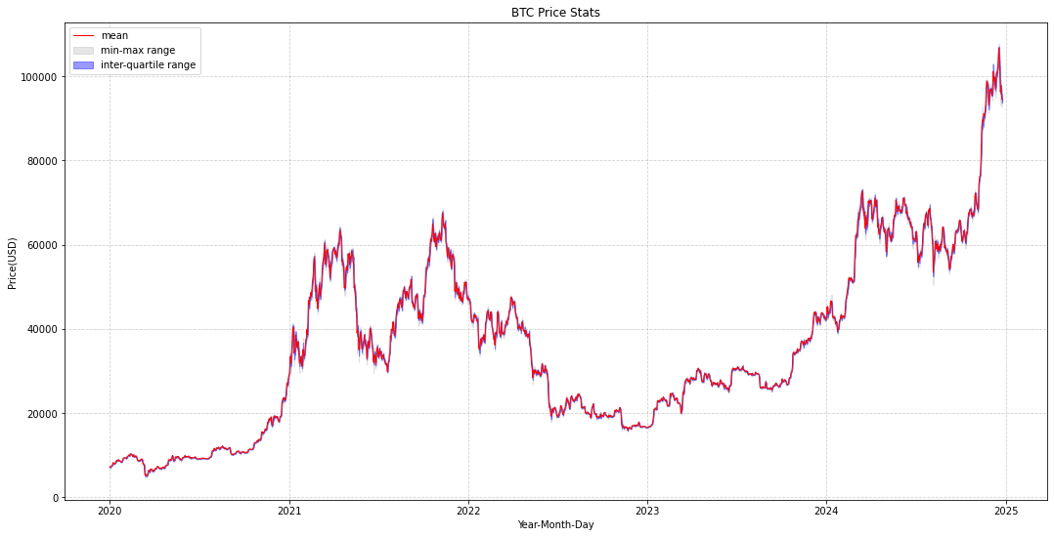
2021 | 12 | 2021-12 | 744 | 49469.8 | 2769.8 | 6% | 45752.3 | 47626.6 | 48812.6 | 50584.4 | 58838.3
2022 | 1 | 2022-1 | 744 | 41150.9 | 3636.2 | 9% | 33425.9 | 37757.6 | 41938.9 | 43117.8 | 47660.8
2022 | 2 | 2022-2 | 672 | 40608.8 | 2543.8 | 6% | 34679.8 | 38442.1 | 40476.1 | 42767.5 | 45455.4
2022 | 3 | 2022-3 | 744 | 41938.2 | 2827.9 | 7% | 37513.9 | 39175.0 | 41668.3 | 44018.8 | 48004.7
2022 | 4 | 2022-4 | 720 | 41625.1 | 2506.2 | 6% | 37806.8 | 39734.6 | 40606.9 | 43288.1 | 47092.4
2022 | 5 | 2022-5 | 744 | 31839.1 | 3472.8 | 11% | 26880.2 | 29359.2 | 30173.3 | 34401.9 | 39815.1
2022 | 6 | 2022-6 | 720 | 24464.8 | 4563.7 | 19% | 17828.7 | 20587.4 | 21444.2 | 29715.9 | 31870.8
2022 | 7 | 2022-7 | 744 | 21434.9 | 1502.2 | 7% | 18972.4 | 20231.6 | 21287.1 | 22737.4 | 24539.7
2022 | 8 | 2022-8 | 744 | 22472.2 | 1482.9 | 7% | 19627.6 | 21300.0 | 22980.5 | 23763.9 | 24999.1
2022 | 9 | 2022-9 | 720 | 19815.8 | 905.7 | 5% | 18328.5 | 19142.8 | 19726.6 | 20087.5 | 22601.9
2022 | 10 | 2022-10 | 744 | 19626.4 | 575.6 | 3% | 18347.1 | 19179.5 | 19393.9 | 20101.3 | 20927.5
2022 | 11 | 2022-11 | 720 | 17673.6 | 1823.5 | 10% | 15658.5 | 16509.3 | 16698.9 | 19708.5 | 21427.3
2022 | 12 | 2022-12 | 744 | 16950.6 | 309.7 | 2% | 16415.8 | 16770.9 | 16859.9 | 17102.5 | 18218.0
2023 | 1 | 2023-1 | 744 | 20121.1 | 2635.7 | 13% | 16509.5 | 16957.6 | 20881.1 | 22860.3 | 23833.1
2023 | 2 | 2023-2 | 672 | 23298.9 | 953.5 | 4% | 21481.7 | 22839.7 | 23328.5 | 23968.3 | 24998.4
2023 | 3 | 2023-3 | 744 | 25051.8 | 2819.5 | 11% | 19672.2 | 22384.7 | 24962.5 | 27750.8 | 28903.9
2023 | 4 | 2023-4 | 720 | 28846.4 | 1012.8 | 4% | 27223.9 | 28012.5 | 28536.5 | 29784.3 | 30903.0
2023 | 5 | 2023-5 | 744 | 27501.9 | 854.4 | 3% | 26031.9 | 26865.4 | 27227.3 | 27984.3 | 29723.6
2023 | 6 | 2023-6 | 720 | 27688.1 | 1943.7 | 7% | 24873.4 | 26166.2 | 26858.9 | 30132.3 | 31153.0
2023 | 7 | 2023-7 | 744 | 30086.8 | 573.6 | 2% | 29019.5 | 29711.2 | 30197.5 | 30462.9 | 31606.2
2023 | 8 | 2023-8 | 744 | 27891.1 | 1521.2 | 5% | 25606.1 | 26096.0 | 28895.7 | 29295.1 | 30015.0
2023 | 9 | 2023-9 | 720 | 26298.6 | 480.2 | 2% | 25054.3 | 25865.0 | 26277.5 | 26611.6 | 27363.1
2023 | 10 | 2023-10 | 744 | 29628.1 | 2890.7 | 10% | 26603.7 | 27473.8 | 28223.2 | 33727.0 | 34854.6
2023 | 11 | 2023-11 | 720 | 36498.2 | 1082.0 | 3% | 34196.4 | 35426.0 | 36737.7 | 37357.1 | 38283.3
2023 | 12 | 2023-12 | 744 | 42424.4 | 1436.1 | 3% | 37675.1 | 41869.2 | 42644.7 | 43622.6 | 44485.1
2024 | 1 | 2024-1 | 744 | 42915.7 | 1887.2 | 4% | 38650.3 | 41734.8 | 42767.5 | 43933.6 | 48228.6
2024 | 2 | 2024-2 | 696 | 49501.0 | 4973.1 | 10% | 41987.3 | 44611.6 | 51037.6 | 51873.8 | 63150.6
2024 | 3 | 2024-3 | 744 | 67529.9 | 3127.2 | 5% | 60971.6 | 65278.1 | 67778.5 | 70028.9 | 73470.2
2024 | 4 | 2024-4 | 720 | 65955.4 | 2812.7 | 4% | 59729.3 | 63771.3 | 65694.4 | 68032.3 | 72431.9
2024 | 5 | 2024-5 | 744 | 65089.9 | 3537.2 | 5% | 56931.4 | 62234.7 | 65864.8 | 68273.1 | 71402.7
2024 | 6 | 2024-6 | 720 | 66009.9 | 3272.3 | 5% | 59119.0 | 63921.4 | 66252.3 | 69023.9 | 71572.9
2024 | 7 | 2024-7 | 744 | 62735.8 | 4238.9 | 7% | 54186.9 | 58089.3 | 63724.9 | 66584.9 | 69737.8
2024 | 8 | 2024-8 | 744 | 60065.6 | 2508.3 | 4% | 50420.8 | 58959.9 | 59698.3 | 61164.1 | 65319.0
2024 | 9 | 2024-9 | 720 | 60185.1 | 3534.3 | 6% | 53155.9 | 57623.7 | 59862.6 | 63344.7 | 66303.0
2024 | 10 | 2024-10 | 744 | 65545.6 | 3418.3 | 5% | 59134.8 | 62304.2 | 66664.4 | 67871.3 | 73026.5
2024 | 11 | 2024-11 | 720 | 86288.8 | 10483.9 | 12% | 67138.6 | 76206.3 | 90445.0 | 95333.4 | 99506.0
2024 | 12 | 2024-12 | 554 | 99351.4 | 3303.2 | 3% | 92806.8 | 96790.4 | 99197.7 | 101416.7 | 107725.5

2. Range by Hour
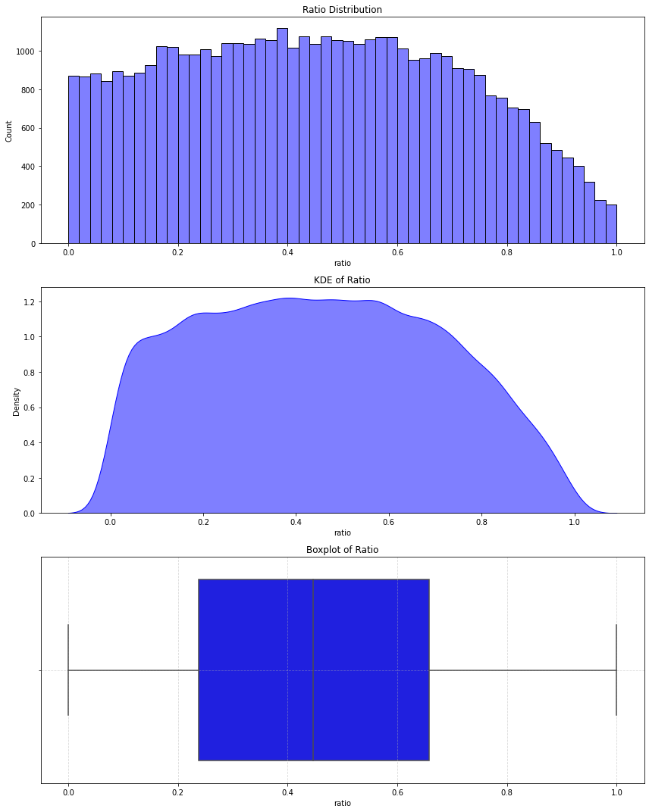
ratio: open-close range / min-max range
year | count | mean | std | min | 0.1 | 0.2 | 0.3 | 0.4 | 0.5 | 0.6 | 0.7 | 0.8 | 0.9 | max
2020 | 8783 | 45.0% | 26.2% | 0.010% | 9.8% | 18.8% | 27.3% | 35.8% | 44.1% | 52.5% | 61.1% | 70.6% | 81.4% | 100.0%
2021 | 8760 | 45.1% | 25.8% | 0.017% | 9.7% | 19.2% | 27.7% | 36.5% | 44.5% | 53.1% | 61.4% | 70.3% | 80.7% | 100.0%
2022 | 8760 | 44.6% | 25.1% | 0.026% | 10.2% | 19.2% | 28.2% | 36.4% | 44.3% | 52.3% | 60.3% | 68.9% | 79.2% | 100.0%
2023 | 8760 | 45.5% | 25.6% | 0.000% | 10.2% | 19.8% | 29.0% | 37.2% | 45.3% | 53.1% | 61.7% | 70.5% | 80.6% | 99.9%
2024 | 8594 | 45.7% | 26.0% | 0.000% | 10.2% | 19.9% | 28.6% | 36.7% | 45.2% | 53.5% | 61.9% | 71.2% | 81.9% | 100.0%

year | count | mean | std | min | 25% | 50% | 75% | max
2020 | 8783 | 45.0% | 26.2% | 0.010% | 23.1% | 44.1% | 65.7% | 100.0%
2021 | 8760 | 45.1% | 25.8% | 0.017% | 23.6% | 44.5% | 65.6% | 100.0%
2022 | 8760 | 44.6% | 25.1% | 0.026% | 23.8% | 44.3% | 64.9% | 100.0%
2023 | 8760 | 45.5% | 25.6% | 0.000% | 24.2% | 45.3% | 66.2% | 99.9%
2024 | 8594 | 45.7% | 26.0% | 0.000% | 24.3% | 45.2% | 66.5% | 100.0%

year | month | count | mean | std | min | 25% | 50% | 75% | max
2020 | 1 | 744 | 45.1% | 26.5% | 0.260% | 22.5% | 42.9% | 65.9% | 100.0%
2020 | 2 | 696 | 44.5% | 26.2% | 0.198% | 22.4% | 43.3% | 65.0% | 99.8%
2020 | 3 | 744 | 44.9% | 26.4% | 0.010% | 21.9% | 44.4% | 66.3% | 100.0%
2020 | 4 | 720 | 44.4% | 25.8% | 0.081% | 22.8% | 42.6% | 63.8% | 100.0%
2020 | 5 | 744 | 43.7% | 25.8% | 0.331% | 21.8% | 43.8% | 63.1% | 100.0%
2020 | 6 | 720 | 44.0% | 25.5% | 0.122% | 21.8% | 43.6% | 62.7% | 99.6%
2020 | 7 | 743 | 44.6% | 26.5% | 0.017% | 22.0% | 43.4% | 65.3% | 99.9%
2020 | 8 | 744 | 44.9% | 25.7% | 0.031% | 24.7% | 43.4% | 64.8% | 99.9%
2020 | 9 | 720 | 46.6% | 26.3% | 0.029% | 24.3% | 47.2% | 68.6% | 99.4%
2020 | 10 | 744 | 45.8% | 26.2% | 0.115% | 23.7% | 45.7% | 67.4% | 100.0%
2020 | 11 | 720 | 45.9% | 26.3% | 0.306% | 25.3% | 43.0% | 68.1% | 100.0%
2020 | 12 | 744 | 45.6% | 26.7% | 0.066% | 22.5% | 45.1% | 66.9% | 99.9%
2021 | 1 | 744 | 44.9% | 25.1% | 0.040% | 24.9% | 43.5% | 63.8% | 99.9%
2021 | 2 | 672 | 44.5% | 26.9% | 0.087% | 22.4% | 42.1% | 65.4% | 99.3%
2021 | 3 | 744 | 45.1% | 25.6% | 0.057% | 24.3% | 45.4% | 64.7% | 99.9%
2021 | 4 | 720 | 45.5% | 26.2% | 0.020% | 23.6% | 45.0% | 66.3% | 100.0%
2021 | 5 | 744 | 45.3% | 25.7% | 0.038% | 23.7% | 45.3% | 66.1% | 99.9%
2021 | 6 | 720 | 45.0% | 25.7% | 0.017% | 22.5% | 44.4% | 66.1% | 99.6%
2021 | 7 | 744 | 45.3% | 25.3% | 0.053% | 25.4% | 44.5% | 65.7% | 100.0%
2021 | 8 | 744 | 44.9% | 26.3% | 0.050% | 23.6% | 44.8% | 65.5% | 99.9%
2021 | 9 | 720 | 44.7% | 25.6% | 0.115% | 23.7% | 42.8% | 65.2% | 98.8%
2021 | 10 | 744 | 43.6% | 25.5% | 0.126% | 21.2% | 43.3% | 63.8% | 99.7%
2021 | 11 | 720 | 46.4% | 26.2% | 0.292% | 24.2% | 46.0% | 67.4% | 99.9%
2021 | 12 | 744 | 45.5% | 25.7% | 0.157% | 23.5% | 45.7% | 67.6% | 99.3%
2022 | 1 | 744 | 46.0% | 25.1% | 0.325% | 25.0% | 46.5% | 66.1% | 100.0%
2022 | 2 | 672 | 45.3% | 25.7% | 0.108% | 23.0% | 46.0% | 66.3% | 98.5%
2022 | 3 | 744 | 46.0% | 25.7% | 0.115% | 24.3% | 46.0% | 66.5% | 97.6%
2022 | 4 | 720 | 44.4% | 24.8% | 0.114% | 24.3% | 43.3% | 64.4% | 100.0%
2022 | 5 | 744 | 45.9% | 24.9% | 0.150% | 24.9% | 47.5% | 66.1% | 99.0%
2022 | 6 | 720 | 45.2% | 25.4% | 0.386% | 24.2% | 45.7% | 65.7% | 99.1%
2022 | 7 | 744 | 44.7% | 25.0% | 0.055% | 23.7% | 44.0% | 65.0% | 98.5%
2022 | 8 | 744 | 43.3% | 25.0% | 0.091% | 21.8% | 41.9% | 63.3% | 98.9%
2022 | 9 | 720 | 43.9% | 25.1% | 0.054% | 21.7% | 44.3% | 62.9% | 98.7%
2022 | 10 | 744 | 41.8% | 24.5% | 0.088% | 22.5% | 40.4% | 61.1% | 96.9%
2022 | 11 | 720 | 43.6% | 24.6% | 0.026% | 23.9% | 42.5% | 61.6% | 97.4%
2022 | 12 | 744 | 45.6% | 24.9% | 0.224% | 25.2% | 45.1% | 64.9% | 97.8%
2023 | 1 | 744 | 45.8% | 25.6% | 0.023% | 25.1% | 46.7% | 65.9% | 99.9%
2023 | 2 | 672 | 46.5% | 25.7% | 1.047% | 24.7% | 45.7% | 67.9% | 98.0%
2023 | 3 | 744 | 45.0% | 25.2% | 0.143% | 22.5% | 46.3% | 64.2% | 99.0%
2023 | 4 | 720 | 43.8% | 24.9% | 0.044% | 23.7% | 41.9% | 63.0% | 99.1%
2023 | 5 | 744 | 43.8% | 24.6% | 0.024% | 23.7% | 42.8% | 63.0% | 98.4%
2023 | 6 | 720 | 44.5% | 25.4% | 0.070% | 23.5% | 43.9% | 64.2% | 99.0%
2023 | 7 | 744 | 45.6% | 25.1% | 0.047% | 24.9% | 44.8% | 66.8% | 98.6%
2023 | 8 | 744 | 47.8% | 26.3% | 0.000% | 25.7% | 47.7% | 69.2% | 99.3%
2023 | 9 | 720 | 44.9% | 25.8% | 0.258% | 22.9% | 44.2% | 65.7% | 99.8%
2023 | 10 | 744 | 45.7% | 25.4% | 0.008% | 24.3% | 46.0% | 65.5% | 98.9%
2023 | 11 | 720 | 45.5% | 26.6% | 0.116% | 23.0% | 44.0% | 68.6% | 99.2%
2023 | 12 | 744 | 46.7% | 25.9% | 0.091% | 25.6% | 46.9% | 68.4% | 99.7%
2024 | 1 | 744 | 46.0% | 25.8% | 0.005% | 24.7% | 45.2% | 65.8% | 99.8%
2024 | 2 | 696 | 46.4% | 26.9% | 0.230% | 24.7% | 45.5% | 68.0% | 99.7%
2024 | 3 | 744 | 46.5% | 25.2% | 0.152% | 26.8% | 46.2% | 66.4% | 99.4%
2024 | 4 | 720 | 44.0% | 24.8% | 0.019% | 23.4% | 43.9% | 61.9% | 96.4%
2024 | 5 | 744 | 44.6% | 25.8% | 0.174% | 22.3% | 43.2% | 66.2% | 99.2%
2024 | 6 | 720 | 42.8% | 25.6% | 0.192% | 20.7% | 41.9% | 62.5% | 100.0%
2024 | 7 | 744 | 45.6% | 26.4% | 0.022% | 22.9% | 45.5% | 67.4% | 98.0%
2024 | 8 | 744 | 44.6% | 26.1% | 0.065% | 23.3% | 42.7% | 65.3% | 99.8%
2024 | 9 | 720 | 46.7% | 26.2% | 0.057% | 25.0% | 46.9% | 67.7% | 99.8%
2024 | 10 | 744 | 47.1% | 26.6% | 0.135% | 24.8% | 48.3% | 68.2% | 99.9%
2024 | 11 | 720 | 46.2% | 25.7% | 0.062% | 26.1% | 45.6% | 66.2% | 100.0%
2024 | 12 | 554 | 48.7% | 26.3% | 0.000% | 27.3% | 49.3% | 71.1% | 99.2%

year | month | 0 | 0.1 | 0.2 | 0.3 | 0.4 | 0.5 | 0.6 | 0.7 | 0.8 | 0.9
2020 | 1 | 0.26% | 9.8% | 19.1% | 26.9% | 36.4% | 42.9% | 51.9% | 60.8% | 71.1% | 83.1%
2020 | 2 | 0.20% | 9.3% | 18.1% | 27.6% | 35.1% | 43.3% | 51.8% | 59.8% | 69.8% | 81.7%
2020 | 3 | 0.01% | 9.4% | 18.3% | 26.8% | 35.2% | 44.4% | 53.2% | 62.0% | 71.5% | 80.9%
2020 | 4 | 0.08% | 10.6% | 19.4% | 26.6% | 35.0% | 42.6% | 50.9% | 60.1% | 68.6% | 81.1%
2020 | 5 | 0.33% | 8.4% | 16.6% | 26.5% | 35.5% | 43.8% | 51.8% | 59.5% | 67.6% | 78.9%
2020 | 6 | 0.12% | 9.4% | 17.8% | 26.8% | 36.2% | 43.6% | 51.9% | 59.7% | 66.8% | 80.0%
2020 | 7 | 0.02% | 8.9% | 18.7% | 27.1% | 35.1% | 43.4% | 51.4% | 59.7% | 70.3% | 81.5%
2020 | 8 | 0.03% | 11.0% | 19.5% | 28.1% | 35.8% | 43.4% | 51.2% | 59.9% | 69.3% | 81.2%
2020 | 9 | 0.03% | 10.6% | 19.4% | 28.5% | 36.6% | 47.2% | 56.4% | 64.9% | 72.3% | 80.7%
2020 | 10 | 0.11% | 9.7% | 18.9% | 27.8% | 37.3% | 45.7% | 53.4% | 61.9% | 71.8% | 81.5%
2020 | 11 | 0.31% | 11.4% | 21.3% | 28.5% | 35.0% | 43.0% | 52.7% | 63.0% | 72.1% | 82.8%
2020 | 12 | 0.07% | 9.5% | 18.4% | 26.6% | 36.5% | 45.1% | 54.0% | 62.8% | 72.2% | 82.8%
2021 | 1 | 0.04% | 10.6% | 20.6% | 29.1% | 36.6% | 43.5% | 52.2% | 60.2% | 69.5% | 80.2%
2021 | 2 | 0.09% | 8.3% | 17.3% | 26.1% | 33.9% | 42.1% | 52.5% | 61.3% | 72.5% | 83.4%
2021 | 3 | 0.06% | 9.5% | 19.5% | 29.3% | 36.7% | 45.4% | 53.4% | 60.6% | 69.5% | 79.9%
2021 | 4 | 0.02% | 9.7% | 19.5% | 27.8% | 36.2% | 45.0% | 53.1% | 61.3% | 70.8% | 81.1%
2021 | 5 | 0.04% | 9.1% | 19.3% | 28.4% | 38.2% | 45.3% | 54.3% | 61.4% | 70.0% | 79.8%
2021 | 6 | 0.02% | 10.0% | 19.4% | 26.2% | 35.9% | 44.4% | 53.2% | 62.3% | 70.2% | 80.5%
2021 | 7 | 0.05% | 10.2% | 20.1% | 29.2% | 37.5% | 44.5% | 53.7% | 61.1% | 69.0% | 79.7%
2021 | 8 | 0.05% | 9.0% | 18.4% | 27.1% | 35.9% | 44.8% | 52.8% | 61.1% | 70.1% | 81.8%
2021 | 9 | 0.11% | 10.6% | 20.0% | 27.3% | 35.4% | 42.8% | 52.3% | 62.1% | 69.7% | 80.1%
2021 | 10 | 0.13% | 8.8% | 17.3% | 26.1% | 35.8% | 43.3% | 51.9% | 60.2% | 67.5% | 78.2%
2021 | 11 | 0.29% | 10.7% | 19.7% | 28.9% | 37.8% | 46.0% | 54.9% | 63.0% | 73.6% | 82.6%
2021 | 12 | 0.16% | 10.5% | 18.9% | 27.4% | 37.0% | 45.7% | 53.3% | 61.9% | 71.5% | 80.2%
2022 | 1 | 0.32% | 11.1% | 21.0% | 29.6% | 37.2% | 46.5% | 54.1% | 62.5% | 70.8% | 79.9%
2022 | 2 | 0.11% | 9.8% | 19.3% | 27.8% | 37.6% | 46.0% | 54.7% | 62.5% | 69.8% | 80.4%
2022 | 3 | 0.12% | 9.9% | 18.7% | 30.4% | 38.2% | 46.0% | 55.0% | 63.0% | 71.0% | 80.1%
2022 | 4 | 0.11% | 10.6% | 19.1% | 27.5% | 36.0% | 43.3% | 52.3% | 60.1% | 68.0% | 78.8%
2022 | 5 | 0.15% | 11.8% | 20.3% | 29.1% | 38.1% | 47.5% | 54.7% | 61.5% | 70.4% | 78.2%
2022 | 6 | 0.39% | 11.0% | 18.8% | 28.3% | 36.4% | 45.7% | 54.5% | 61.4% | 69.4% | 79.7%
2022 | 7 | 0.05% | 10.7% | 19.8% | 28.3% | 36.7% | 44.0% | 51.5% | 59.5% | 69.0% | 80.0%
2022 | 8 | 0.09% | 9.5% | 18.2% | 26.5% | 35.3% | 41.9% | 49.9% | 57.9% | 68.8% | 79.3%
2022 | 9 | 0.05% | 9.5% | 17.9% | 27.4% | 35.9% | 44.3% | 50.7% | 58.9% | 68.0% | 78.2%
2022 | 10 | 0.09% | 7.9% | 17.6% | 25.7% | 33.7% | 40.4% | 48.8% | 57.7% | 66.1% | 74.9%
2022 | 11 | 0.03% | 10.4% | 18.9% | 27.8% | 36.2% | 42.5% | 50.0% | 57.8% | 66.1% | 78.0%
2022 | 12 | 0.22% | 11.9% | 20.5% | 29.1% | 36.9% | 45.1% | 54.0% | 61.1% | 70.3% | 80.0%
2023 | 1 | 0.02% | 9.4% | 20.5% | 29.9% | 38.3% | 46.7% | 53.6% | 61.7% | 69.9% | 80.5%
2023 | 2 | 1.05% | 11.4% | 19.4% | 29.8% | 37.3% | 45.7% | 54.8% | 63.5% | 72.0% | 81.8%
2023 | 3 | 0.14% | 9.6% | 19.1% | 28.9% | 39.0% | 46.3% | 53.8% | 60.5% | 69.5% | 78.7%
2023 | 4 | 0.04% | 10.0% | 19.6% | 27.7% | 35.6% | 41.9% | 50.3% | 59.2% | 67.1% | 77.2%
2023 | 5 | 0.02% | 9.8% | 19.2% | 28.5% | 36.4% | 42.8% | 50.5% | 58.1% | 68.1% | 77.7%
2023 | 6 | 0.07% | 9.7% | 19.8% | 27.3% | 35.3% | 43.9% | 52.0% | 60.3% | 69.3% | 79.8%
2023 | 7 | 0.05% | 11.9% | 21.0% | 29.6% | 36.3% | 44.8% | 52.5% | 61.7% | 70.1% | 81.0%
2023 | 8 | 0.00% | 11.5% | 20.0% | 30.6% | 40.1% | 47.7% | 56.4% | 65.7% | 72.8% | 84.1%
2023 | 9 | 0.26% | 10.6% | 18.8% | 26.9% | 36.4% | 44.2% | 52.8% | 60.8% | 70.5% | 80.4%
2023 | 10 | 0.01% | 10.5% | 20.4% | 30.2% | 38.8% | 46.0% | 53.3% | 61.7% | 69.4% | 80.8%
2023 | 11 | 0.12% | 9.6% | 17.7% | 27.7% | 36.3% | 44.0% | 53.8% | 63.3% | 72.4% | 82.0%
2023 | 12 | 0.09% | 10.7% | 22.0% | 30.1% | 37.9% | 46.9% | 53.9% | 64.4% | 72.3% | 82.3%
2024 | 1 | 0.01% | 12.2% | 20.8% | 28.3% | 36.0% | 45.2% | 53.6% | 61.7% | 71.9% | 81.6%
2024 | 2 | 0.23% | 9.1% | 19.7% | 29.2% | 36.2% | 45.5% | 55.7% | 64.2% | 72.7% | 83.7%
2024 | 3 | 0.15% | 11.5% | 22.7% | 30.3% | 37.8% | 46.2% | 53.9% | 62.6% | 70.5% | 80.7%
2024 | 4 | 0.02% | 9.7% | 19.3% | 28.2% | 36.5% | 43.9% | 50.9% | 58.1% | 68.0% | 78.9%
2024 | 5 | 0.17% | 9.8% | 18.3% | 26.1% | 35.3% | 43.2% | 52.6% | 60.0% | 70.3% | 81.0%
2024 | 6 | 0.19% | 8.8% | 16.2% | 25.8% | 33.6% | 41.9% | 50.6% | 58.1% | 67.1% | 78.1%
2024 | 7 | 0.02% | 9.6% | 18.5% | 27.5% | 37.1% | 45.5% | 53.6% | 63.8% | 71.2% | 82.6%
2024 | 8 | 0.07% | 10.3% | 18.6% | 27.5% | 35.2% | 42.7% | 50.8% | 59.3% | 70.6% | 82.6%
2024 | 9 | 0.06% | 10.6% | 20.0% | 29.5% | 38.1% | 46.9% | 55.3% | 63.1% | 72.8% | 82.6%
2024 | 10 | 0.14% | 9.7% | 20.6% | 29.0% | 39.6% | 48.3% | 56.0% | 64.5% | 72.3% | 83.3%
2024 | 11 | 0.06% | 10.6% | 23.2% | 29.1% | 37.6% | 45.6% | 52.8% | 61.6% | 71.2% | 82.2%
2024 | 12 | 0.00% | 12.2% | 21.7% | 31.4% | 40.1% | 49.3% | 58.0% | 67.1% | 74.7% | 82.7%

